D0010145
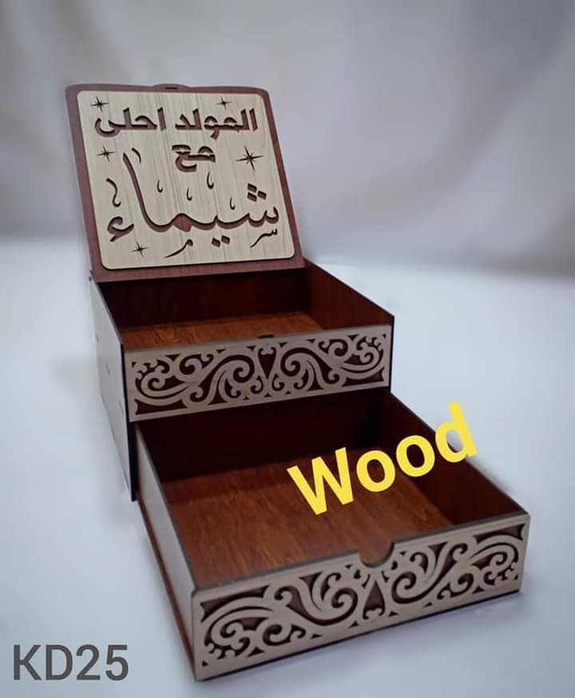
D0010145 | مقلمه 3 ادوار ودرج | نوع الخشب المستخدم | تكلفة وحدة الأخشاب | إجمالي تكلفة الأخشاب | عدد القطع | عدد دقائق الطباعة | تكلفة الدقيقة | إجمالى تكلفة الطباعة | سعر بيع الدقيقة | إجمالي سعر بيع الطباعة | التكلفة الإجمالية | البيع الإجمالي | تكلفة القطعة | بيع القطعة
 |  | 0.30 | 33.33 | 50.00 | 2.00 | 17.00 | 0.20 | 3.40 | 0.60 | 10.20 | 53.40 | 60.20 | 26.70 | 30.10
 |  | عدد الأرباع |  |  |  |  |  |  |  |  | تكلفة اللاصق | تكلفة اللاصق | تكلفة العمالة | تكلفة العمالة
 |  | 1.5 |  |  |  |  |  |  |  |  | 0 | 0 | 0 | 0
 |  | سعر اللوح |  |  |  |  |  |  |  |  | تكلفة الديزاين | تكلفة الديزاين | تكلفة التكييس | تكلفة التكييس
 |  | 100.00 |  |  |  |  |  |  |  |  | 0 | 0 | 0 | 0
 |  | مقسم إلى |  |  |  |  |  |  |  |  | تكلفة إضافية | تكلفة إضافية | تكلفة إضافية | تكلفة إضافية | فرق القطعة
 |  | 3 |  |  |  |  |  |  |  |  | 0 | 0 | 0 | 0 | 3.40
 |  |  |  |  |  |  |  |  |  |  | إجمالي التكلفة | إجمالي البيع | صافي التكلفة | صافي البيع | إجمالي الفرق
 |  |  |  |  |  |  |  |  |  |  | 53.40 | 60.20 | 26.70 | 30.10 | 6.80

